Flex简介
网站 | https://flexboxfroggy.com/#zh-cn
简单说明 | 1 | Flexbox 和 CSS Grid 不是一种独立的 library（库）或者数据库，也不需要像外部脚本或样式文件那样通过 <link> 或 <script> 标签进行下载或超链接引用。
 | 2 | 它们是 CSS 语言本身的一部分 (Part of the CSS Language Itself)。
 | 3 | 通过在父元素上设置 display: flex; 或 display: inline-flex;，使其成为 Flex 容器。
使用介绍 | 4 | CSS 样式规则中直接书写 Flexbox 或 CSS Grid 的相关属性即可
 | 5 | 在 HTML 文件中的 <style> 标签里直接写 CSS
 | 6 | Flexbox的应用场景 (Use Cases):
 |  | 非常适合用于导航菜单、表单布局、组件内部元素的对齐和空间分配、响应式组件的设计等一维布局场景。
 | 7 | 与块级/行内元素的区别 (Difference from Block/Inline Elements):
 |  | Flex 项目不再遵循常规的块级和行内元素的流体布局规则，它们的大小和位置由 Flex 容器和项目的 Flex 属性控制。
 | 8 | Flexbox 在复杂布局中的辅助作用 (Auxiliary Role in Complex Layouts):
 |  | 虽然 Flexbox 是一维的，但它可以作为 CSS Grid 的补充，例如在 Grid 布局的某个单元格内部使用 Flexbox 来对齐该单元格内的元素。

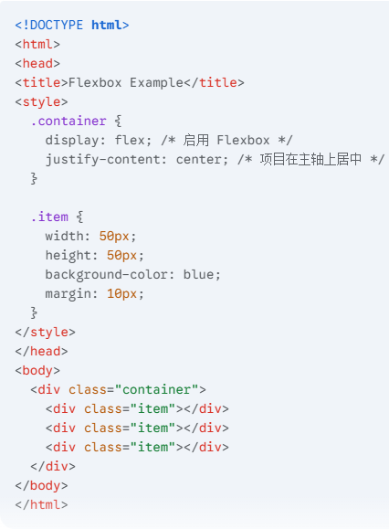

 | 范例

 | 外部引用

